2_ホーム画面
【Virtual Dance Hall】プロト版 ホーム画面仕様
Page ID. |  |  |  |  | Page Name プロト版 ホーム画面仕様
99.99

 | ホーム画面とはキャラクターと接点を行う場所であり、様々な機能をまとめたページとなります。
 | ログイン後、必ずこの画面を通るため本ゲームにおけるメインページとなります。

 | ★ホーム画面でできること

 |  | プロト時では最低限必要な機能のみをピックアップ。
 |  | 下記の機能を満たせる場所として、対応します。

 |  |  | ・ 簡単なコミュニケーションが行える
 |  |  | ・ パラメータによる成長、およびパラメータの確認
 |  |  | ・レッスン機能の実行

◆画面イメージ
A

9,999,999
9,999,999
10
Rank
【プレイヤー名】

9,999,999
9,999,999
10
Rank
【プレイヤー名】

B
テ ス ト テ ス ト テ ス ト テ ス ト テ ス ト テ ス ト
ト ス テ ト ス テ ト ス テ ト ス テ ト ス テ ト ス テ
テ ス ト テ ス ト テ ス ト テ ス ト テ ス ト テ ス ト
ト ス テ ト ス テ ト ス テ ト ス テ ト ス テ ト ス テ



C

レッスン
スキル

レッスン
スキル

D
E

Vtuber NAME
Vtuber NAME
Lv 100
Lv 100
F
得意ジャンル：J-POP タイプ：リズム感
アコーディオン開放

もう一度タップで閉じる

G

ホーム
ライブ
SHOP
MENU
リハーサル
ホーム
ライブ
SHOP
MENU
リハーサル

◆画面仕様

 |  | A | プレイヤー情報（プロト時は、ダミーデータでOKです） |  |  | F | キャラクターパラメータ、キャラクター情報
 |  |  | ライブやリハーサル後にプレイヤーEXPが入手でき、一定値以上貯まることでレベルアップします。 |  |  |  | キャラクターの名前や、レベル、EXP、各パラメータを表示する機能です。
 |  |  | レベルアップすることで、キャラクターの開放や楽曲の開放などが行われていく形となります。 |  |  |  | キャラクターのEXPはライブ終了後に入手でき、一定値以上貯まることでレベルアップします。
 |  |  |  |  |  |  | レベルアップ時に、各キャラクターの個性にあわせてパラメータの割り振りが行われます。
 |  |  |  | 名称 | 内容
 |  |  |  | プレイヤー名 | 最大全角16文字 |  | 名称 | 項目 | 内容
 |  |  |  | Rank | プレイヤーランク 最大9999 |  | キャラクター名 |  | 最大全角24文字
 |  |  |  | EXP | プレイヤー経験値の累積
 |  |  |  |  |  |  | Lv |  | 最大 Lv100 （プロト時は、Lv5をMAX）

 |  | B | 吹き出しウインドウ |  |  |  | EXP |  | キャラクター経験値の累積（最大999,999）
 |  |  | キャラクターのフレーバーテキスト（全角18文字×2行）を表示する領域です。
 |  |  | 親愛度によりメッセージの変化を行い、画面をタップすることで他のメッセージに切り替えることができるものとなります。 |  |  |  | パラメータ | リズム感、EXP、Lv、プラススコア値 | EXPはレッスンや、レベルアップ時に上昇します。 プラススコア値は、Lvによって変動します。 各パラメータは下記のノーツに対応している形となります。 リズム感 ：タップノーツ パッション：スライドノーツ テクニック：フリックノーツ アピール ：ロングノーツ フィジカル：連打ノーツ 各パラメータのLvが上がることで、ボーナスリザルト時に もらえるボーナス得点が変動されていく形となります。

 |  |  |  |  |  |  |  | （タップノーツ成功数に応じて、ボーナススコア）
 |  | C | キャラクター表示
 |  |  | 画面の中央に、キャラクターの3Dアニメーションを再生します。 |  |  |  |  | パッション、EXP、Lv、プラススコア値
 |  |  | アニメーションデータなどは現在、確認中となります。
 |  |  |  |  |  |  |  | （スライドノーツ成功数に応じて、ボーナススコア）

 |  | D | レッスンボタン |  |  |  |  | テクニック、EXP、Lv、プラススコア値
 |  |  | キャラクターの各パラメータを上昇させるための機能です。
 |  |  | ボタンを押下することで、レッスン（詳細は別シート記載）へと遷移を行います。 |  |  |  |  | （フリックノーツ成功数に応じて、ボーナススコア）

 |  |  |  |  |  |  |  | アピール、EXP、Lv、プラススコア値
 |  | E | スキルボタン（プロト時は、ダミーです）
 |  |  | キャラクターの持っている「スキル」をセットする機能です。 |  |  |  |  | （ロングノーツ成功数に応じて、ボーナススコア）
 |  |  | ライブプレイ時にボーナスをより多くもらうものとなります。
 |  |  | プロト時には不要となります。 |  |  |  |  | フィジカル、EXP、Lv、プラススコア値

 |  |  |  |  |  |  |  | （連打ノーツ成功数に応じて、ボーナススコア）

 |  | G | フッター |  |  |  | リーダースキル | J-POP、Rock、Eurobeatなど | 得意な曲のジャンルを表示。ボーナススコアが2倍となる
 |  |  | 各画面に追従する機能。このボタンをタップすることで、各画面へと遷移する。
 |  |  | プロト版のみ、ホームとライブのみアクティブとなっており |  |  |  | 成長Type | リズム感、パッション、テクニック、アピール、フィジカル、ALL | レベルアップ時に、成長しやすいパラメータとして表示
 |  |  | ライブを選択時はすぐに、ゲームがスタートするものとなる（曲選択などはない）

3_遷移
【Virtual Dance Hall】プロト版 簡易フロー
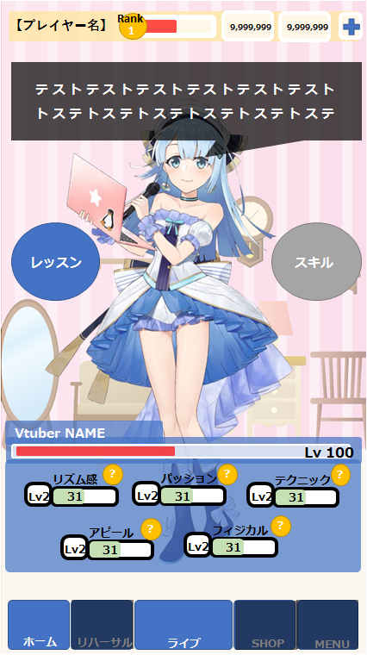
ゲーム起動

ホーム

会話
親愛度チェック
キャラ会話表示

画面タップ時

別会話表示

T
レッスン
パラメータの選択
時間選択
パラメータEXP
パラメータLvUP
ノーツボーナス

リズム感（タップ）
1時間
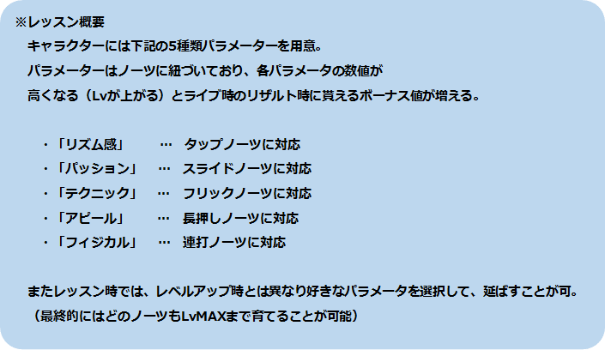

パッション(スライド）
3時間

テクニック（フリック）
6時間
時間短縮

アピール（長押し）

フィジカル（連打）

